Original
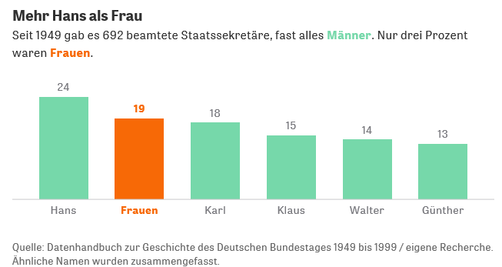

 |  | Was uns daran gefällt:
 | 1. | Der Titel ist witzig und zutreffend!
 | 2. | Der Untertitel ist aussagestark, wird aber leider nicht vom Bild unterstützt (19 Frauen <> 3%!

 |  | Was uns daran nicht gefällt:
 | 1. | Der gewählte Diagrammtyp (Säulen-Diagramm) steht für Entwicklung. Hier werden aber Anteile / Vergleich dargestellt.
 | 2. | Die dargestellten Säumen ergeben in Summe nicht die 692 beamteten Staatssekretäre.

Sehen Sie unsere Überlegungen

https://www.zeit.de/politik/deutschland/2018-09/gleichberechtigung-frauen-diskriminierung-fuehrungspositionen-ministerien

Ausgabe 1
 | Männer | Frauen
Günther | 13 | #N/A
Walter | 14 | #N/A
Klaus | 15 | #N/A
Karl | 18 | #N/A
Frauen | #N/A | 19
Hans | 24 | #N/A
Mehr Hans als Frau |  | So könnte das Thema dargestellt werden:
 | 1. | Das Balken-Diagramm steht für den Vergleich, also Darstellung von Größenunterschieden
 | 2. | Nun ist deutlich erkennbar, dass es mehr Staatssekretäre mit dem Vornamen Hans, als Frauen insgesamt gegeben hat
 | 3. | Ebenso die Darstellung von Anteillen. Allerdings stiummt die Grundgesamtheit nicht, die liegt bei 692!

Sehen Sie unsere Überlegungen
 | Männer | Frauen | Anteil
Günther | 13 | #N/A | 13%
Walter | 14 | #N/A | 14%
Klaus | 15 | #N/A | 15%
Karl | 18 | #N/A | 17%
Frauen | #N/A | 19 | 18%
Hans | 24 | #N/A | 23%
Mehr Hans als Frau

Ausgabe 2
 | Zahl
Günther | 13
Walter | 14
Klaus | 15
Karl | 18
Frauen | 19
Hans | 24
Mehr Hans als Frau |  | So könnte das Thema dargestellt werden:
 | 1. | Die Anteile könnten auch mit einem Kreis-Diagramm dargestellt werden. Das benötigt allerdings mehr Platz
 | 2. | Es ist nicht sofort erkennbar, dass das Segment Hans das größte ist

Weitere Informationen?

 | Zahl
Günther | 13
Walter | 14
Klaus | 15
Karl | 18
Frauen | 19
Hans | 24
Mehr Hans als Frau |  | So könnte das Thema dargestellt werden:
 | 1. | Hier wird herausgearbeitet, dass Frauen deutlich weniger als verbeamtete Staatssekretäre berufen werden
 | 2. | Das Segement der Hänse & Co. wird dann noch mal separat als Säule dargestellt

Ausgabe 3
 | Männer | Frauen
Hans | 24 | #N/A
Frauen | 19 | #N/A
Karl | 18 | #N/A
Klaus | 15 | #N/A
Walter | 14 | 19
Günther | 13 | #N/A
beamtete Staatssekretäre | 692
Mehr Hans als Frau |  | So müsste das Thema eigentlich dargestellt werden:
 | 1. | Aber…..

Sehen Sie unsere Überlegungen
Mehr Hans als Frau

Mehr Informationen

Weitere Informationen rund um das Thema erhalten Sie:
Durch den Newsletter Controlling EXCELlent
Im BLOG Controlling EXCELLent
In der XING-Gruppe Controlling meets Excel & Co.

Spontanes Feedback?

